상품제안서
친환경 컬러 라이트에코백 (오코텍스인증) | 상품코드: S25480

 |  |  |  |  |  |  | 02-713-8555 | www.synergygift.co.kr
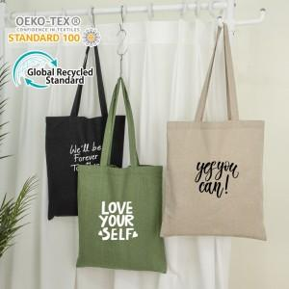 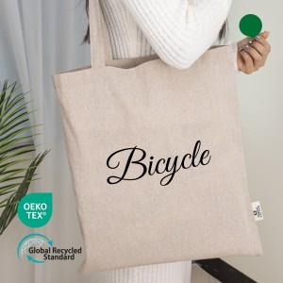 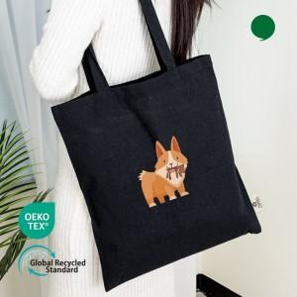

【상세/제작정보】 | 오코텍스 인증 재활용 코튼으로 제작된 에코백 사이즈 38*42cm

【인쇄/포장옵션】 | 실크, 필름전사 / OPP(비닐)

【공급단가】 | 수량 | 100~ | 500~ | 1,000~ | 3,000~ | 10,000~
*VAT별도 | 베이지 | 1,030원 | 960원 | 940원 | 915원 | 890원
 | 카키 | 1,030원 | 960원 | 940원 | 915원 | 890원
 | 블랙 | 1,030원 | 960원 | 940원 | 915원 | 890원

【상품 URL】 | https://www.synergygift.co.kr:443/src/goods_detail.php?gdno=25480

